개요
동굴 지형 레벨 기획
(당시 액션RPG 방향성에 맞게 기획) |  |  |  | 참고 : 각 이미지는 포트폴리오 문서 작성을 위해 개인 제작 & AI를 활용하여 제작하였습니다.

 | 개요
 |  | 초반 플레이 구간의 동굴 지형 레벨 기획

 | 목표
 |  | MMORPG -> 액션rpg로 게임 방향성이 변경되면서 그에 맞는 플레이 동선 설계
 |  | 동굴 감옥 컨셉으로 잠입 탈출 플레이가 강조될 수 있도록 공간 기획
 |  |  | ㄴ 때문에 넓은 지역을 확인할 수 있는 구간들을 구성해서 유저가 적의 위치를 확인하고 나아갈 방향을 설계할 수 있도록 함
 |  |  | ㄴ 동굴 감옥에 맞는 분위기 무드 설정

 |  | 초반 플레이 구간으로 다양한 게임 플레이 방식을 경험하고 학습할 수 있도록 함
 |  | 초반 플레이 구간에서 유저가 사망 시 스폰하는 장소이자 메인퀘스트의 보스가 등장하는 장소로 유저가 해당 공간의 몬스터들에 학습할 수 있도록 함
 |  | 싱글 플레이 게임으로 횃불, NPC, 환경 등을 이용하여 동선 제공
 |  | 중후반에 사용할 수 있는 숨겨진 장소나 퀘스트 공간을 만들어 재사용이 가능하도록 함

 | 동굴 감옥 Top-View
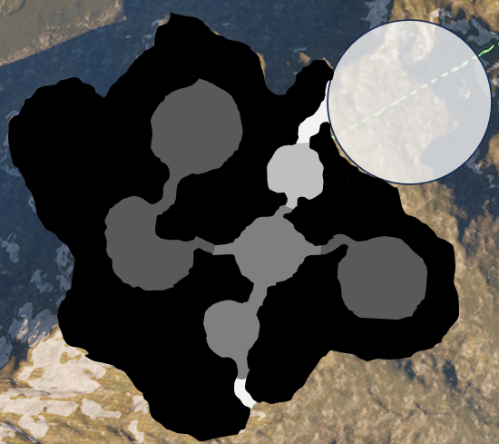
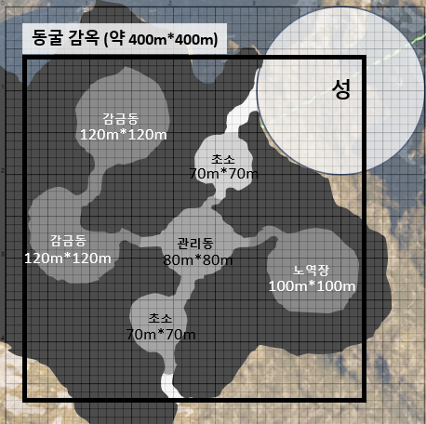

 |  |  |  |  | *작은 눈금당 10m*10m

 | 동굴 감옥 Side-View

 | 컨셉
 |  | 전체 분위기 & 무드
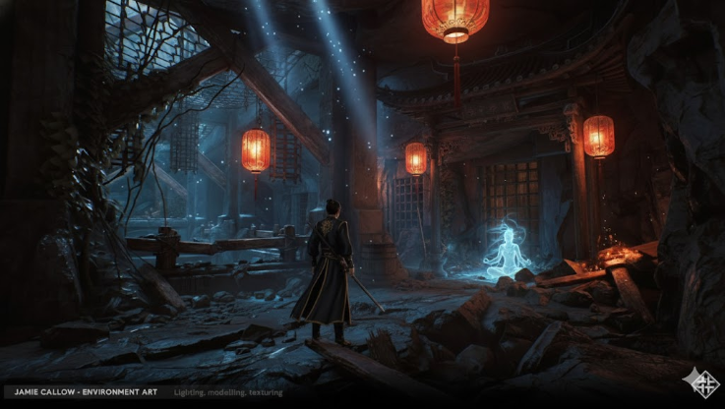
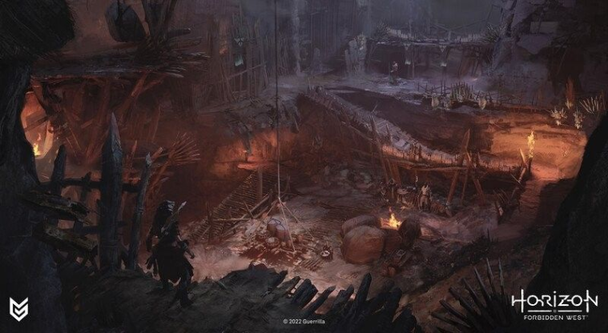

 |  |  | ㄴ 이종족의 성 지하에 위치한 동굴 감옥
 |  |  | ㄴ 이종족이 인간과 다른 종족들을 상품으로 팔거나 가죽 등을 생산하기 위해 가둬두는 감옥
 |  |  | ㄴ 자연 동굴을 다듬어서 감옥으로 만들었기 때문에 자연과 인공 건축물이 섞여있음
 |  |  | ㄴ 곳곳에서 강제 노역을 하거나 고문을 당하는 인간&타종족이 있으며 비명소리가 동굴을 타고 울림

아트
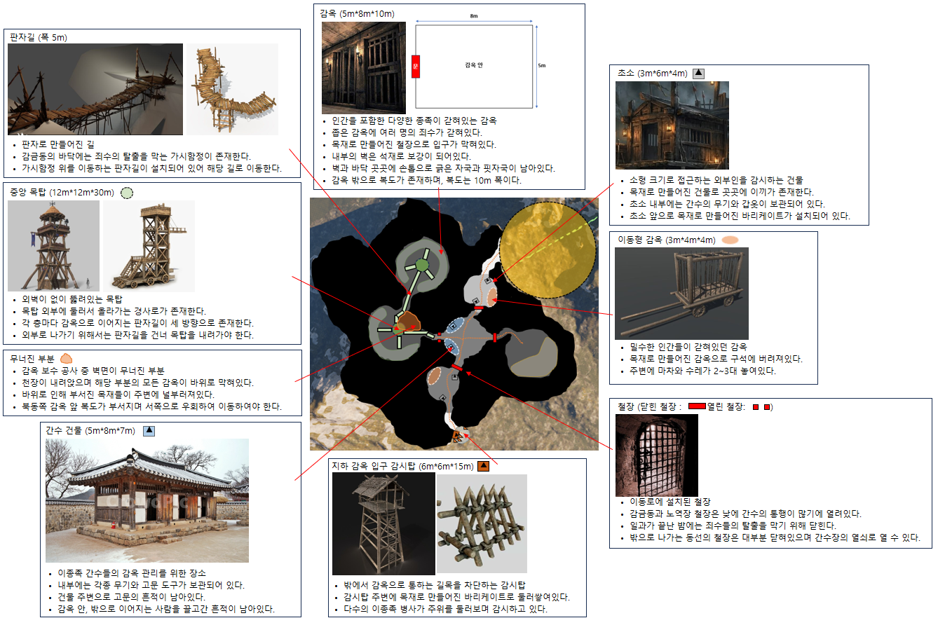
동굴 지형 레벨 기획
(당시 액션RPG 방향성에 맞게 기획) |  | 참고 : 각 이미지는 포트폴리오 문서 작성을 위해 개인 제작 & AI를 활용하여 제작하였습니다.

 | 각 공간 분위기
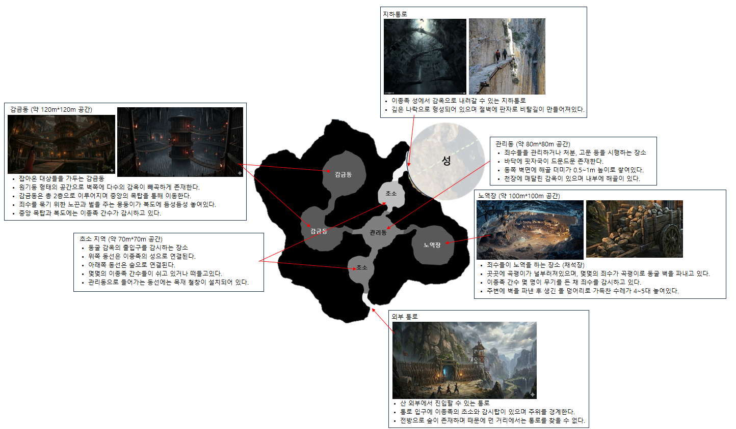

 | 공간 세부 설정

플레이시나리오
동굴 지형 레벨 기획
(당시 액션RPG 방향성에 맞게 기획) |  |  |  | 참고 : 각 이미지는 포트폴리오 문서 작성을 위해 개인 제작 & AI를 활용하여 제작하였습니다.

 | 전체 플레이 시나리오
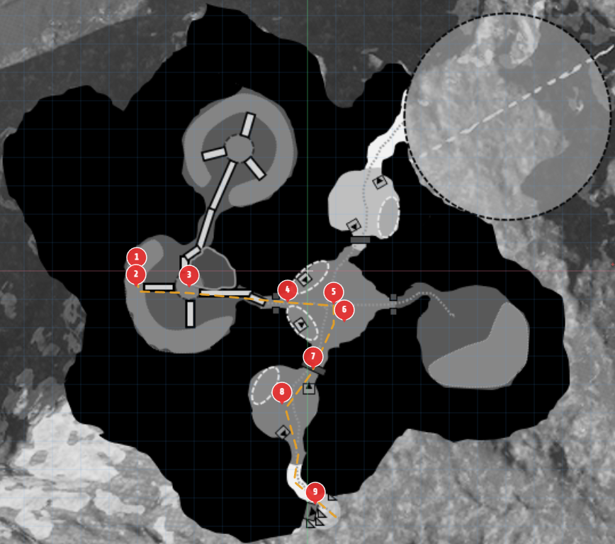

 |  | 번호 | 플레이 내용 |  | 플레이 의도 요약
 |  | 1 | 컷신1 (이종족과 전투 패배 후 감옥에서 깨어남) |  | 이종족과 전투 패배 후에 이종족의 감옥에서 깨어나는 컷신 컷신을 통해 상황을 유저에게 보여줌
 |  | 2 | 대화1 (감옥의 NPC와 대화 후 감옥 탈출) |  | 대화하며 이종족의 왕 정보 획득 추후 전투할 적의 정보를 미리 획득하며 궁금증 제공 간수의 소지품을 훔쳐 감옥 탈출
 |  | 3 | 이동1 (감옥 탈출 후 NPC와 함께 몰래 이동) |  | NPC가 몰래 이동하는 방법을 알려주며 간접 튜토리얼 중간에 NPC는 다른 동료를 구하기 위해 이동 유저는 계속해서 감옥 탈출을 위해 루트 개척 유저는 감옥에 갇히면서 아이템을 모두 잃은 상태로, 이동하며 중간중간 아이템을 획득함
 |  | 4 | 컷신2 (이종족 간수장과의 만남) |  | 관리동에서 이종족 간수장을 만났을 때 출력되는 컷신 컷신을 통해 강력한 적과 전투라는 것을 유저에게 보여줌. 긴장감 제공
 |  | 5 | 전투1 (이종족 간수장 전투 진행) |  | 이종족 간수장(강력한 몬스터)와 전투
 |  | 6 | 컷신3 (이종족 간수장이 쓰러지고 유저에게 저주를 내림) |  | 유저가 이종족 간수장을 쓰러트린 뒤 출력되는 컷신 저주로 인해 위치가 계속해서 이종족에게 노출되며 사망 시 계속해서 감옥에서 깨어나게 됨 감옥에서 계속해서 스폰되는 이유 개연성 제공
 |  | 7 | 이동2 (관리동을 지나 초소로 이동) |  | 쓰러트린 간수장에게서 열쇠를 획득하여 외부 동선으로 이어지는 철창문 열기
 |  | 8 | 전투2 (이종족 간수 암살) |  | 홀로 초소를 지키고 있는 이종족 간수들을 뒤에서 암살 암살 기술을 학습하고 경험
 |  | 9 | 대화2 (탈출한 NPC와 대화하여 퀘스트 완료) |  | 외부 동굴 입구에서 기다리고 있는 NPC와 대화 대화 종료 후 퀘스트 완료

 |  | 참고
 |  |  | ㄴ 해당 플레이 시나리오는 초반 플레이에서 1회성으로 진행되는 튜토리얼 플레이
 |  |  | ㄴ 1회 플레이 이후 사망으로 인해 감옥에 들어왔다면, 강력한 적 전투는 없으며 잠입 및 암살 또는 전투 등으로 빠져나올 수 있음
 |  |  | ㄴ 1회 플레이 이후 아이템은 일부만 잃음

 | 레벨 구성 및 몬스터 배치
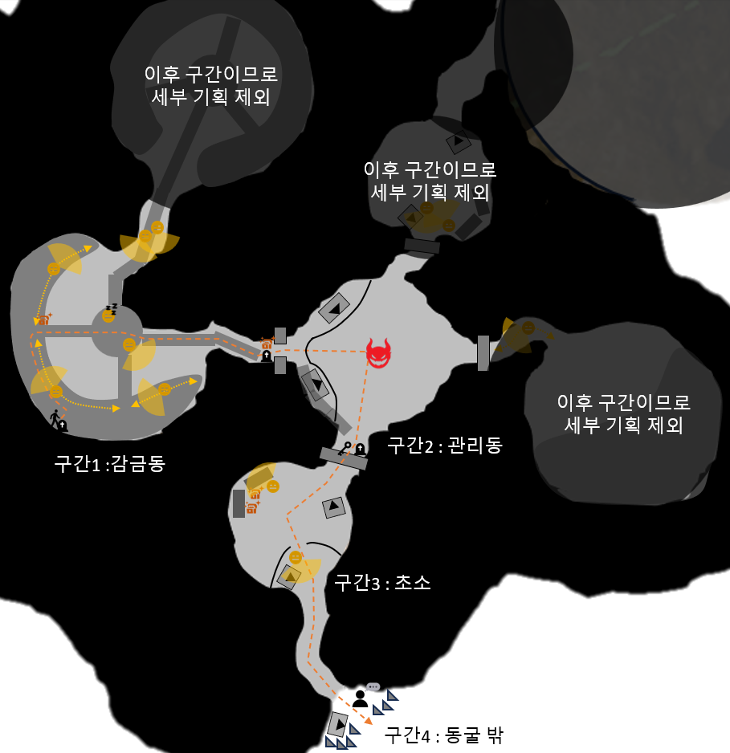
 |  |  |  |  |  | 항목 | 설명
 |  |  |  |  |  |  | 몬스터
 |  |  |  |  |  |  | 졸고 있는 몬스터
 |  |  |  |  |  |  | 강력한 몬스터
 |  |  |  |  |  |  | 상자
 |  |  |  |  |  |  | 열쇠 사용지
 |  |  |  |  |  |  | 부활지
 |  |  |  |  |  |  | 퀘스트 NPC

 | [구간1 : 감금동] 레벨 구성 및 몬스터 배치
5. 원형 목탑 내부에서 졸고 있는 간수 몬스터
5-1. 원형 목탑 내리막길을 통해 1층으로 이동

6. 반대편을 감시 중인 간수 몬스터
6-1. 들키지 않도록 벽에 붙어서 이동
4. 판자길을 건너 중앙 원형 목탑으로 이동
4-1. 판자길 중간중간 횃불 배치하여 동선 유도

3. 기본 아이템을 획득할 수 있는 상자
3-1. 구간2, 3에서 전투를 위한 방어구 및 소모품 지급
7. 판자길을 건너 관리동으로 이동
7-1. 판자길&동굴 벽 중간중간 횃불 배치하여 동선 유도

8. 기본 아이템을 획득할 수 있는 상자
8-2. 구간2, 3에서 전투를 위한 무기 지급
2. 감옥 앞 복도를 배회하고 있는 간수 몬스터
2-1. 지정된 경로로 이동하며 감시
2-2. 몬스터가 다른 방향으로 갔을 때 몰래 빠져나와 이동

9. 부활지 지정 (체크포인트)
9-2. 구간2에서 사망 시 리스폰하는 지점

1. 시작 지점 ( 구간1에서 들키면 해당 위치로 리스폰 후 재시작)
1-1. 카메라가 정면의 목탑과 우측 출구 방향 사이를 보여주도록 설정
1-2. 가까운 동선에는 몬스터가 지키고 있는 것을 확인하고 우회로 탐색

 | [구간2 : 관리동] 레벨 구성 및 몬스터 배치
1. 관리동 중앙에 [간수장] 몬스터가 보이고 진입
1-1. 양옆 통로는 해당 튜토리얼에서는 막혀있음
1-2. 전투 중 되돌아가는 것을 방지하기 위해 낙하 구조로 제작



2. [간수장] 몬스터와 전투
2-1. 첫 조우 시, [간수장 등장] 컷신 출력
2-2. 게임 극초반부의 보스이므로 간단한 패턴의 전투
2-3. 상/하/우 3곳의 통로는 전투 시에 블로킹볼륨으로 막아서 끼임 방지
2-4. 몬스터 처치 시, [간수장]이 쓰러지며 유저에게 저주를 내리는 컷신 출력
2-5. 컷신 출력 후, [간수장의 열쇠] 아이템 획득

3. [간수장의 열쇠]를 사용하여 하단 철창을 오픈
3-1. 상/우 2곳의 철창은 해당 열쇠로 오픈할 수 없음
3-2. 부활지 지정. 구간3에서 사망 시 리스폰하는 지점

 | [구간3 : 초소] 레벨 구성 및 몬스터 배치
1. 진입 후 우측(실제 플레이 기준)에 상자와 몬스터 발견 후 이동
1-1. 정면 시야는 초소로 막아서 우측에 시야가 쏠리도록 함

2. 몬스터 암살로 처치
2-1. 몬스터는 짐을 정리하고 있는 연출
2-2. 뒤돌고 있어서 암살에 대한 학습을 할 수 있도록 함
2-3. 처치 후 상자 열어서 잃었던 아이템 및 기본 아이템 획득

3. 언덕 위에서 몬스터 점프 암살로 처치
3-1. 높은 곳에서 점프하여 암살할 수 있다는 것 학습

4. 구간4 로 이동

 | [구간4 : 동굴 밖] 레벨 구성 및 몬스터 배치
1. 동굴 밖에서 들어오는 빛을 따라 이동
1-1. 외부에서 들어오는 빛으로 거의 다 왔다는 것을 짐작

2. 퀘스트NPC와 대화
2-1. 메인 퀘스트 완료 보상 획득
2-2. 감옥&이종족의 왕 정보 획득
2-3. 친밀도 시스템 오픈되며 해당 NPC와 우호 관계

3. 동굴 입구 초소
3-1. 이종족 경비들이 쓰러져있는 연출
3-2. 추후 재방문 시 몬스터가 스폰하여 동굴 입구를 지키고 있음

리소스 리스트
동굴 지형 레벨 기획
(당시 액션RPG 방향성에 맞게 기획) |  |  | 참고 : 각 이미지는 포트폴리오 문서 작성을 위해 개인 제작 & AI를 활용하여 제작하였습니다.

 | 몬스터리소스 리스트

 | 번호 | 참고이미지 |  | 이름 | 등급 | 타입 | 크기 | 드랍 | 설명
 | 1 | 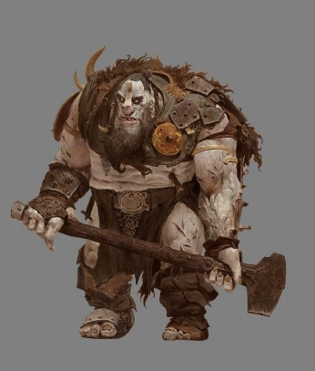 |  | 이종족 간수 | 일반 | 선공, 근접 | 2m | 일반 재화(골드) | - 구간1에 배치되는 이종족 간수 몬스터 - 주로 도끼, 몽둥이, 망치 등을 사용하며 큰 덩치를 가진다. - 죄수를 상대하는 병력이므로 천으로 된 방어구를 착용한다. - 무기를 강하게 휘두르는 근접 공격을 주로 사용한다. - 덩치가 크다보니 움직임이 둔하며 공격 시 앞뒤 딜레이가 길다.
 | 2 | 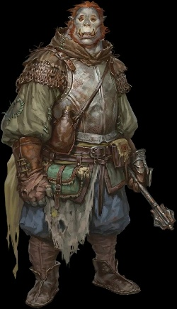 |  | 이종족 경비 | 일반 | 선공, 근접 | 2m | 일반 재화(골드) | - 구간3, 4에 배치되는 이종족 경비 몬스터 - 주로 철퇴, 메이스 등을 사용하며 큰 덩치를 가진다. - 외부에서 접근하는 적을 상대하기 위해 철로된 방어구를 착용한다. - 큰 덩치에 비해 날렵하다. (다른 종족에 비해선 여전히 느림) - 무기를 강하게 휘두르는 근접 공격을 주로 사용한다.
 | 3 | 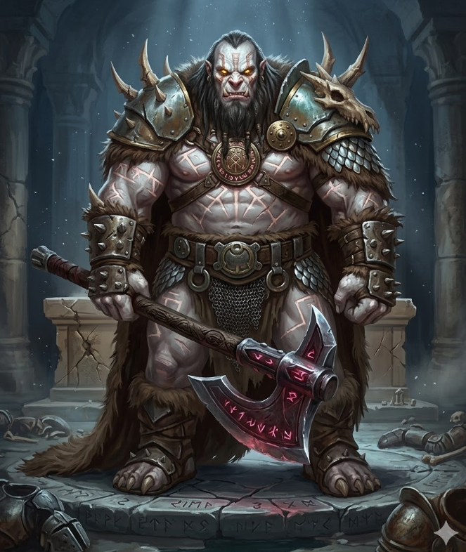 |  | 간수장 카르가스 | 일반 | 선공, 근접 | 3m | 일반 재화(골드) | - 구간2에 배치되는 [간수장 카르가스] 보스 몬스터 - 큰 도끼를 사용하며 철로된 방어구를 착용한다. - 주로 근접에서 연타하는 공격을 하며, 중거리를 빠르게 돌진하는 스킬/ 원거리에서 도끼를 던지는 스킬/유저를 잡아서 벽으로 던지는 스킬 등을 사용한다.

 | 배경리소스 리스트

 | 번호 | 참고이미지 |  | 이름 | 타입 | 크기 | 연출 | 설명
 | 1 | 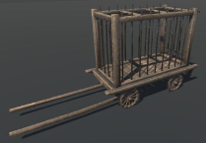 |  | 이동형 감옥 | 배경 오브젝트 | 3m*4m*4m | - | 외부에서 인간을 잡아올 때 사용하는 이동형 감옥 쉽게 끌고다닐 수 있도록 나무로 만들어졌다.
 | 2 | 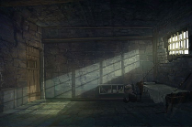 |  | 감옥방 | 인도어 건물 | 5m*8m*10m | 감옥 안에 갇혀있는 죄수들 | 끌려온 다양한 종족들의 죄수들이 갇혀있는 감옥 감옥 안에는 아무것도 없으며 바닥에 톱밥만 깔려있다. 지하이므로 창문이 없으며 철창 밖에서 들어오는 빛만 존재한다. 감옥문은 [철창] 오브젝트를 사용한다.
 | 3 |  |  | 철창 | 오브젝트 | 소 : 2m*0.5m*3m 대 : 3m*0.5m*4m | 인터렉션 시 열림 | 감옥방 입구 & 각 구간 이동로 에 설치된 철창 조잡한 철로 만들어져있다. 인터렉션을 통해 오픈될 수 있다. 소형 크기는 감옥방 입구에 대형 크기는 각 구간 이동로에 설치된다.
 | 4 | 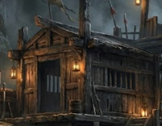 |  | 초소 | 건물 | 3m*6m*4m | - | 간수들이 경비를 서고 있는 초소 목재로 만들어진 건물로 내부에 간수들의 물품이 보관되어 있다.
 | 5 | 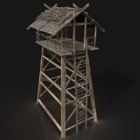 |  | 감시탑 | 인도어 건물 | 6m*6m*15m | 감시하는 이종족 | 외부에서 접근하는 적을 감시하기 위한 탑 감시탑 위로 올라가는 사다리가 존재한다. 감시탑 위에서 이종족이 주변을 감시하고 있다.
 | 6 | 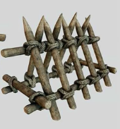 |  | 바리케이트 | 배경 오브젝트 | 1.5m*1.5m*2m | - | 목재로 만들어진 바리케이트 주로 초소, 감시탑, 철창 근처에 함께 배치된다.
 | 7 | 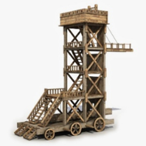 |  | 원형 목탑 | 인도어 건물 | 12m*12m*30m | - | 감금동 중앙에 세워진 원형 목탑 골조와 바닥 그리고 일부분의 벽으로 구성되어 있으며, 중간중간 벽이 없어 내부가 보이는 구조로 되어 있다. 1~2층을 외부로 둘러서 이동할 수 있는 경사로가 존재한다. 3층은 외부 사다리를 통해 올라갈 수 있다.

